项目概述
提示：双击项目可查看和输入相关联的任务。
任务详细信息
招聘系统开发Phase1

项目 |  | 进度 | 开始 | 结束 | 备注
Sprint1：完成页面/DB设计与框架搭建 | 100% | ||||||||||||||||||||||||||||||||||||||||||||||||||||||||||||||||||||||||||||||||||||||||||||||||||||||||||||||||||||||||||||||||||||||||||||||||||||||||||||||||||||||||||||||| | 2019-04-22 | 2019-05-03 | 完成页面/DB设计与框架搭建
Sprint2：实现核心3步骤 | 67% | |||||||||||||||||||||||||||||||||||||||||||||||||||||||||||||||||||||||||||||||||||||||||||||||||||||||||||||||||||| | 2019-05-06 | 2019-05-17 | 页面1、页面2，页面3 的数据填写与提交
Sprint3：实现页面基本功能 | 20% | ||||||||||||||||||||||||||||||||||| | 2019-05-20 | 2019-05-31 | 实现页面基本功能
Sprint4：实现页面基本功能 -extra | 88% | ||||||||||||||||||||||||||||||||||||||||||||||||||||||||||||||||||||||||||||||||||||||||||||||||||||||||||||||||||||||||||||||||||||||||||||||||||||||||| | 2019-06-03 | 2019-06-06
Sprint5：系统完善与快照版本上线 | 0% |  | 2019-06-10 | 2019-06-14
Sprint6：UAT，封版与系统1.0上线 | 0% |  | 2019-06-18 | 2019-06-28
Sprint7：系统功能扩展与代码优化 | 0% |  | 0 | 0 | 数据库信息检索与操作，简历上传与下载 系统稳定性强化：完成数据库主备以及表同步，确保数据安全。

项目技术概况：
1.开发语言： PHP
2.开发框架：thinkPHP
3.数据库： mysql

任务详细信息
提示：任务完成后，双击“完成”列。
项目概述
任务详细信息

开始 | 结束 | 项目 | 任务 | 完成 | 实现 | 备注
2019-04-22 | 2019-05-03 | Sprint1：完成页面/DB设计与框架搭建 | 测试服务器搭建 | 1 | 郭武 | DB安装与框架搭建
2019-04-22 | 2019-05-03 | Sprint1：完成页面/DB设计与框架搭建 | DB的设计与完善 | 1 | Jagger
2019-04-22 | 2019-05-03 | Sprint1：完成页面/DB设计与框架搭建 | 完成“三方原型”中“basic info”部分 | 1 | 杨晓敏 | 只需完成页面设计即可，暂时不需要提交到后台
2019-04-22 | 2019-05-03 | Sprint1：完成页面/DB设计与框架搭建 | 进度评估与调整 | 1 | All
2019-05-06 | 2019-05-17 | Sprint2：实现核心3步骤 | 完成“三方原型”中“basic info”部分 | 0.5 | 杨晓敏 | 前后端联通
2019-05-06 | 2019-05-17 | Sprint2：实现核心3步骤 | DB的设计与完善 | 0.5 | 李军
2019-05-06 | 2019-05-17 | Sprint2：实现核心3步骤 | 回顾会议：项目展示与问题收集 | 1 | All
2019-05-20 | 2019-05-31 | Sprint3：实现页面基本功能 | login，mainpage,basic info,csiifb page | 0.5 | 杨晓敏 | 前后端联通以及页面逻辑
2019-05-20 | 2019-05-31 | Sprint3：实现页面基本功能 | custfb,detail | 0.5 | 李军 | 前后端联通以及页面逻辑
2019-05-20 | 2019-05-31 | Sprint3：实现页面基本功能 | 页面测试与校验 | 0 | 杨晓敏
2019-05-20 | 2019-05-31 | Sprint3：实现页面基本功能 | 页面测试与校验 | 0 | 李军
2019-05-20 | 2019-05-31 | Sprint3：实现页面基本功能 | 回顾会议：项目展示与问题收集 |  | All
2019-06-03 | 2019-06-06 | Sprint4：实现页面基本功能 -extra | login page: rename to 用户名/密码 | 1 | 杨晓敏
2019-06-03 | 2019-06-06 | Sprint4：实现页面基本功能 -extra | main page:查询框：“候选人姓名或电话”查询 | 1 | 杨晓敏
2019-06-03 | 2019-06-06 | Sprint4：实现页面基本功能 -extra | main page: step 与 status 数据显示 | 1 | 杨晓敏 | step:初始录入，中软面试，客户面试 status:progressing/csi-pass/cai-failed/cui-pass/cui-failed
2019-06-03 | 2019-06-06 | Sprint4：实现页面基本功能 -extra | csiifb page:候选人姓名，电话关联查询；页面提交逻辑 | 1 | 杨晓敏 | 前后端联通以及页面逻辑
2019-06-03 | 2019-06-06 | Sprint4：实现页面基本功能 -extra | detail page:三部分信息显示（to do…） | 0.5 | 李军
2019-06-03 | 2019-06-06 | Sprint4：实现页面基本功能 -extra | custfb page:候选人姓名，电话关联查询；页面提交逻辑 | 0.5 | 李军 | 前后端联通以及页面逻辑
2019-06-03 | 2019-06-06 | Sprint4：实现页面基本功能 -extra | basic info:页面校验与测试 | 1 | Five
2019-06-03 | 2019-06-06 | Sprint4：实现页面基本功能 -extra | 页面跳转逻辑与业务数据逻辑 | 1 | Five
2019-06-10 | 2019-06-14 | Sprint5：系统完善与快照版本上线 | 系统内测与修改 |  | 杨晓敏
2019-06-10 | 2019-06-14 | Sprint5：系统完善与快照版本上线 | 系统内测与修改 |  | 李军
2019-06-10 | 2019-06-14 | Sprint5：系统完善与快照版本上线 | 测试域名与空间准备 |  | Five
2019-06-10 | 2019-06-14 | Sprint5：系统完善与快照版本上线 | 测试快照版本上线 |  | Five
2019-06-10 | 2019-06-14 | Sprint5：系统完善与快照版本上线 | UAT测试人员准备，需要至少三个角色的人(真实用户)，需要2019-06-14之前准备好 |  | Kevin
2019-06-18 | 2019-06-28 | Sprint6：UAT，封版与系统1.0上线 | 生产环境准备，包括域名注册与空间(PHP+Mysql)的准备，需要2019-06-28之前准备好 |  | Kevin
2019-06-18 | 2019-06-28 | Sprint6：UAT，封版与系统1.0上线 | TBC
2019-07-01 | 2019-07-12 | Sprint4：系统功能扩展与代码优化
2019-07-01 | 2019-07-12 | Sprint4：系统功能扩展与代码优化
2019-07-01 | 2019-07-12 | Sprint4：系统功能扩展与代码优化

三方原型
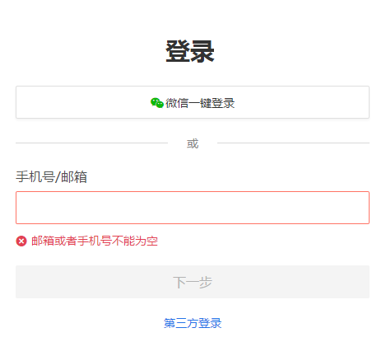
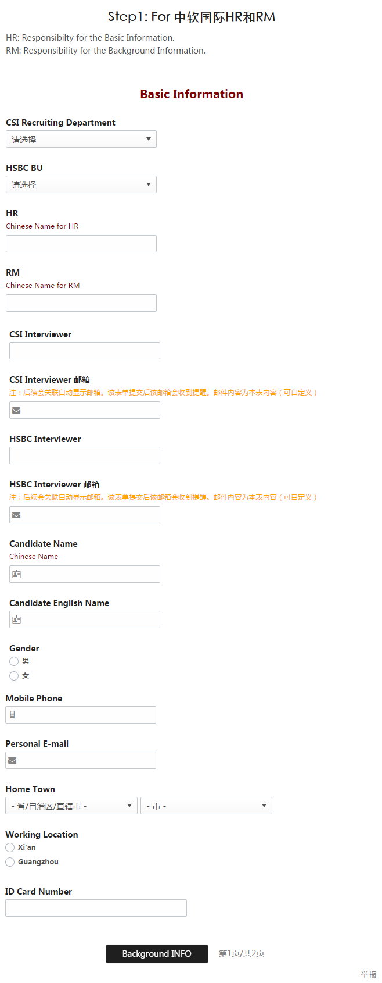
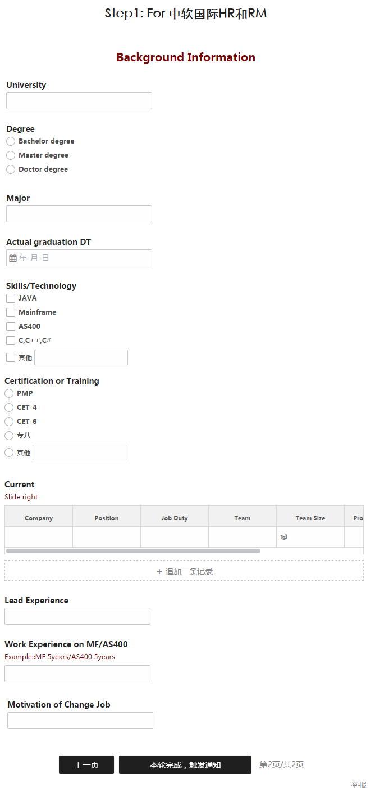
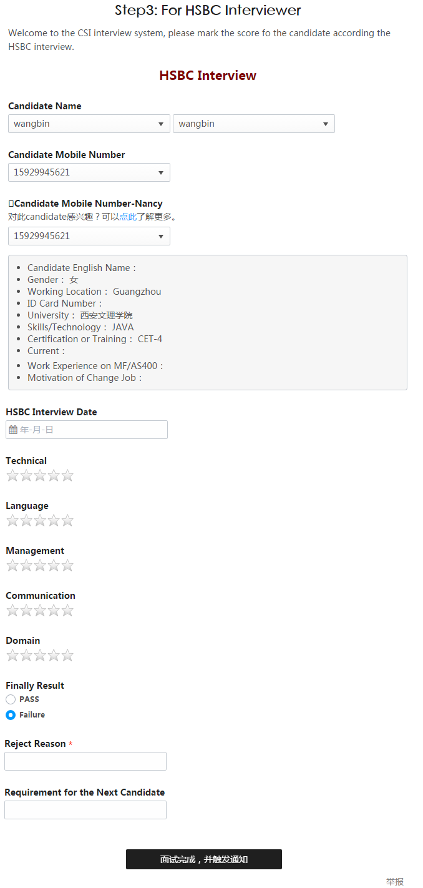
三方原型：

